상품제안서
스텐락 퓨어 직사각 도시락 | 상품코드: S26307

 |  |  |  |  |  |  | 02-713-8555 | www.synergygift.co.kr
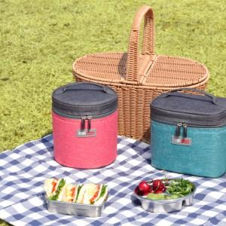

【상세/제작정보】

【인쇄/포장옵션】 | 실크, 레이저 / OPP(비닐)

【공급단가】 | 수량 | 30~ | 100~ | 500~ | 1,000~ | 2,000~
*VAT별도 | 2단(소) | 21,420원 | 20,270원 | 19,280원 | 18,780원 | 18,450원
 | 3단(소) | 26,590원 | 25,160원 | 23,930원 | 23,320원 | 22,910원
 | 2단(중) | 26,590원 | 25,160원 | 23,930원 | 23,320원 | 22,910원
 | 3단(중) | 32,630원 | 30,870원 | 29,360원 | 28,610원 | 28,110원

【상품 URL】 | https://www.synergygift.co.kr:443/src/goods_detail.php?gdno=26307

